Lý thuyết
Buổi 2
Ngày 22/2

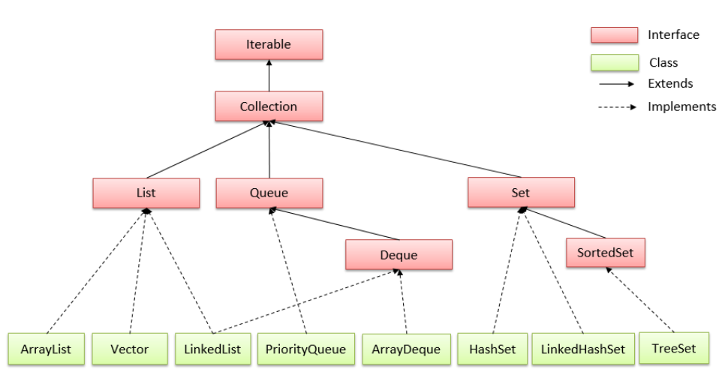
Các task cần xử lý | Tình trạng | Comment | Vấn đề gặp phải | Cách giải quyết
Tìm hiểu các loại Collections | 100%
Đo performance | 100% | Phần kết quả ở sheet tiếp theo

Tìm hiểu các loại Collections trong Java
Mục | Nội dung tìm hiểu
Set | Set: là một collection không thể chứa 2 giá trị trùng lặp
 | SortedSet : Sắp xếp phần tử thứ tự tăng dần
List | List có thể chứa các phần tử trùng lặp. Thường có quyền kiểm soát chính xác vị trí các phần tử được chèn vào và có thể truy cập chúng bằng chỉ số (vị trí của chúng)
Queue (hàng đợi) | là một collection được sử dụng để chứa nhiều phần tử trước khi xử lý và cung cấp các thao tác bổ sung như chèn, lấy ra và kiểm tra.
 | Queue có thể được sử dụng như là FIFO (first-in, first-out - vào trước, ra trước)
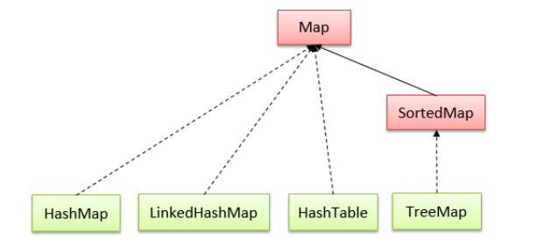
Deque | là một collection được sử dụng để chứa nhiều phần tử trước khi xử lý và cung cấp các thao tác bổ sung như chèn, lấy ra và kiểm tra.
 | Deques có thể được sử dụng như là FIFO (first-in, first-out - vào trước, ra trước) và LIFO (last-in, first-out - vào sau, ra trước)
Map | Một đối tượng ánh xạ mỗi key tương úng với một giá trị. Map không thể chứa giá trị trùng lặp. Mỗi key có thể ánh xạ đến nhiều nhất một giá trị.
 | SortedMap : sắp xếp theo thứ tự tăng dần của key của chúng
Tìm hiểu thêm | Có 2 cách để duyệt phần tử trong Java :
 | Sử dụng Iterator interface. Sử dụng vòng lặp for-each.

